Layout
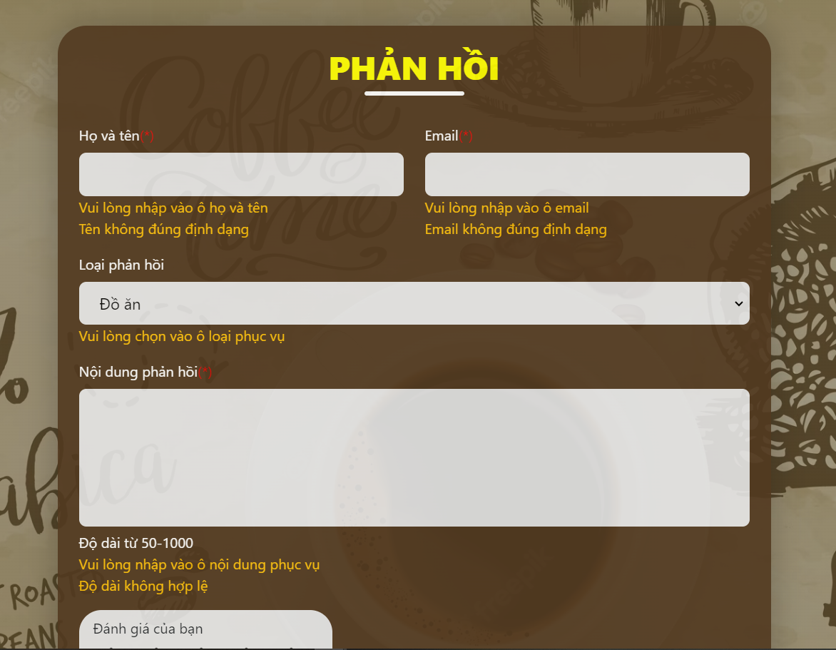
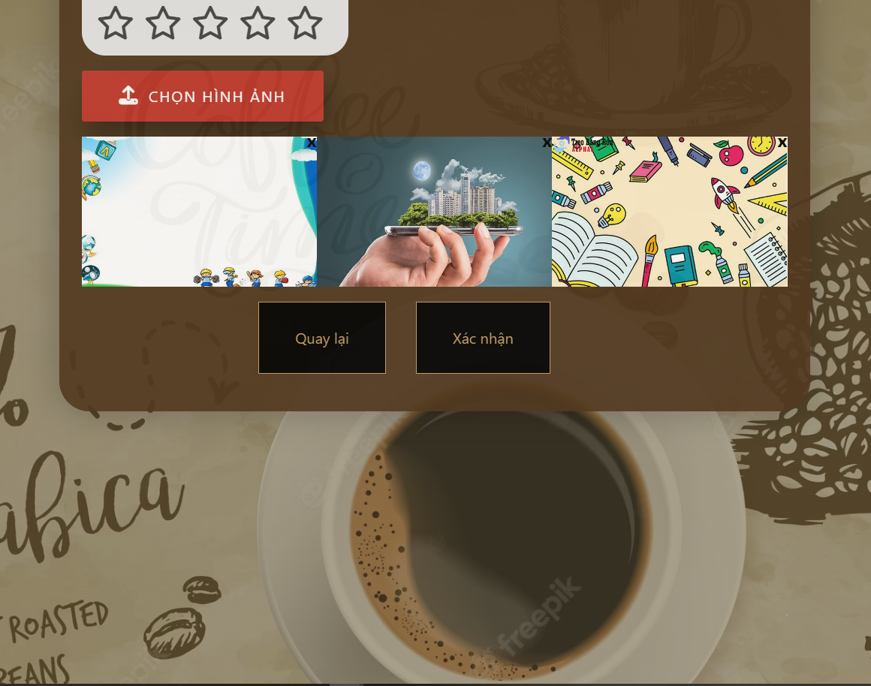
6.3.1.4 Màn hình sửa thông tin khách hàng

